Sheet1
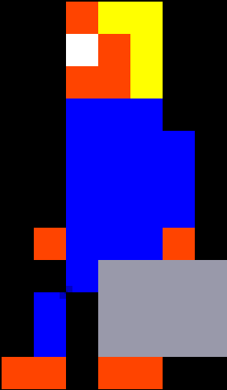
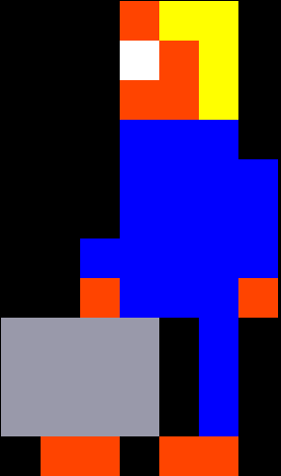
 | 0 | 1 | 2 | 3 | 4 | 5 | 6 | 7 | 8 |  | 0 | 1 | 2 | 3 | 4 | 5 | 6 | 7 | 8 |  | 0 | 1 | 2 | 3 | 4 | 5 | 6 | 7 | 8 |  | 0 | 1 | 2 | 3 | 4 | 5 | 6 | 7 | 8 |  | 0 | 1 | 2 | 3 | 4 | 5 | 6 | 7 | 8
0 | x | x | x | O | Y | Y | x | x | x | 0 | x | x | x | O | Y | Y | x | x | x | 0 | x | x | x | O | Y | Y | x | x | x | 0 | x | x | x | Y | Y | O | x | x | x | 0 | x | x | x | x | x | x | x | x | x
1 | x | x | x | W | O | Y | x | x | x | 1 | x | x | x | W | O | Y | x | x | x | 1 | x | x | x | W | O | Y | x | x | x | 1 | x | x | x | Y | O | W | x | x | x | 1 | x | x | x | x | x | x | x | x | x
2 | x | x | x | O | O | Y | x | x | x | 2 | x | x | x | O | O | Y | x | x | x | 2 | x | x | x | O | O | Y | x | x | x | 2 | x | x | x | Y | O | O | x | x | x | 2 | x | x | x | x | x | x | x | x | x
3 | x | x | x | B | B | B | x | x | x | 3 | x | x | x | B | B | B | x | x | x | 3 | x | x | x | B | B | B | x | x | x | 3 | x | x | x | B | B | B | x | x | x | 3 | x | x | x | x | x | x | x | x | x
4 | x | x | x | B | B | B | x | x | x | 4 | x | x | x | B | B | B | B | x | x | 4 | x | x | x | B | B | B | B | x | x | 4 | x | x | x | B | B | B | x | x | x | 4 | x | x | x | x | x | x | x | x | x
5 | x | x | x | B | B | B | x | x | x | 5 | x | x | x | B | B | B | B | x | x | 5 | x | x | x | B | B | B | B | x | x | 5 | x | x | x | B | B | B | x | x | x | 5 | x | x | x | x | x | x | x | x | x
6 | x | x | x | B | B | B | x | x | x | 6 | x | x | x | B | B | B | B | x | x | 6 | x | x | B | B | B | B | B | x | x | 6 | x | x | x | B | B | B | x | x | x | 6 | x | x | x | x | x | x | x | x | x
7 | x | x | x | B | O | B | x | x | x | 7 | x | x | O | B | B | B | O | x | x | 7 | x | x | O | B | B | B | O | x | x | 7 | x | x | x | B | O | B | x | x | x | 7 | x | x | x | x | x | x | x | x | x
8 | x | x | G | G | G | G | x | x | x | 8 | x | x | x | B | G | G | G | G | x | 8 | G | G | G | G | x | B | x | x | x | 8 | x | x | x | G | B | G | G | x | x | 8 | x | x | x | x | x | x | x | x | x
9 | x | x | G | G | G | G | x | x | x | 9 | x | x | B | x | G | G | G | G | x | 9 | G | G | G | G | x | B | x | x | x | 9 | x | x | x | G | B | G | G | x | x | 9 | x | x | x | x | x | x | x | x | x
10 | x | x | G | G | G | G | x | x | x | 10 | x | x | B | x | G | G | G | G | x | 10 | G | G | G | G | x | B | x | x | x | 10 | x | x | x | G | B | G | G | x | x | 10 | x | x | x | x | x | x | x | x | x
11 | x | x | x | O | O | x | x | x | x | 11 | x | O | O | x | O | O | x | x | x | 11 | x | O | O | x | O | O | x | x | x | 11 | x | x | x | x | O | O | x | x | x | 11 | x | x | x | x | x | x | x | x | x
 | x | x | x | x | x | x | x | x | x | 12 | x | x | x | x | x | x | x | x | x | 12 | x | x | x | x | x | x | x | x | x | 12 | x | x | x | x | x | x | x | x | x | 12 | x | x | x | x | x | x | x | x | x

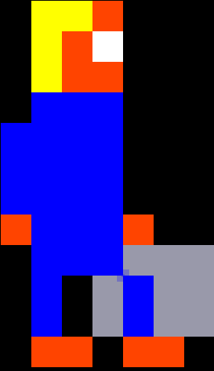
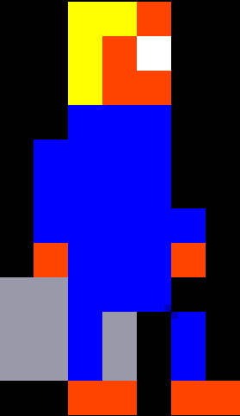
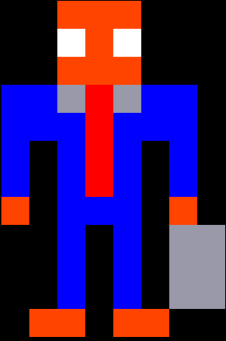
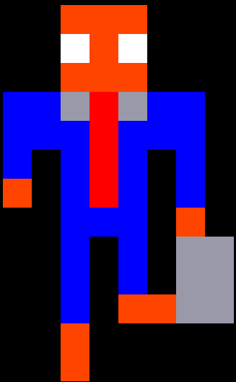
 | 0 | 1 | 2 | 3 | 4 | 5 | 6 | 7 | 8 |  | 0 | 1 | 2 | 3 | 4 | 5 | 6 | 7 | 8 |  | 0 | 1 | 2 | 3 | 4 | 5 | 6 | 7 | 8 |  | 0 | 1 | 2 | 3 | 4 | 5 | 6 | 7 | 8
0 | x | x | x | Y | Y | O | x | x | x | 0 | x | x | x | Y | Y | O | x | x | x | 0 | x | x | x | O | O | O | x | x | x |  | x | x | x | O | O | O | x | x | x |  |  | x |  | Black
1 | x | x | x | Y | O | W | x | x | x | 1 | x | x | x | Y | O | W | x | x | x | 1 | x | x | x | W | O | W | x | x | x |  | x | x | x | W | O | W | x | x | x |  |  | B |  | Blue
2 | x | x | x | Y | O | O | x | x | x | 2 | x | x | x | Y | O | O | x | x | x | 2 | x | x | x | O | O | O | x | x | x |  | x | x | x | O | O | O | x | x | x |  |  | O |  | Orange
3 | x | x | B | B | B | B | x | x | x | 3 | x | x | B | B | B | B | x | x | x | 3 | x | B | B | G | R | G | B | B | x |  | x | B | B | G | R | G | B | B | x |  |  | W |  | White
4 | x | x | B | B | B | B | x | x | x | 4 | x | x | B | B | B | B | x | x | x | 4 | x | B | B | B | R | B | B | B | x |  | x | B | B | B | R | B | B | B | x |  |  | P |  | Pink
5 | x | x | B | B | B | B | x | x | x | 5 | x | x | B | B | B | B | x | x | x | 5 | x | B | x | B | R | B | x | B | x |  | x | B | x | B | R | B | x | B | x |  |  | R |  | Red
6 | x | x | B | B | B | B | B | x | x | 6 | x | x | B | B | B | B | B | x | x | 6 | x | B | x | B | R | B | x | B | x |  | x | O | x | B | R | B | x | B | x |  |  | G |  | Grey
7 | x | x | O | B | B | B | O | x | x | 7 | x | x | O | B | B | B | O | x | x | 7 | x | O | x | B | B | B | x | O | x |  | x | x | x | B | B | B | x | O | x |  |  | Y |  | Yellow
8 | x | x | x | B | B | B | G | G | G | 8 | x | G | G | B | B | B | x | x | x | 8 | x | x | x | B | x | B | x | G | G |  | x | x | x | B | x | B | x | G | G
9 | x | x | x | B | x | G | B | G | G | 9 | x | G | G | B | G | x | B | x | x | 9 | x | x | x | B | x | B | x | G | G |  | x | x | x | B | x | B | x | G | G
10 | x | x | x | B | x | G | B | G | G | 10 | x | G | G | B | G | x | B | x | x | 10 | x | x | x | B | x | B | x | G | G |  | x | x | x | B | x | O | O | G | G
11 | x | x | x | O | O | x | O | O | x | 11 | x | x | x | O | O | x | O | O | x | 11 | x | x | O | O | x | O | O | x | x |  | x | x | x | O | x | x | x | x | x
12 | x | x | x | x | x | x | x | x | x | 12 | x | x | x | x | x | x | x | x | x | 12 | x | x | x | x | x | x | x | x | x |  | x | x | x | O | x | x | x | x | x

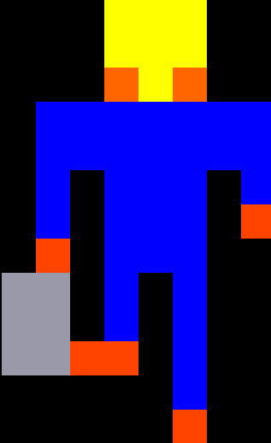
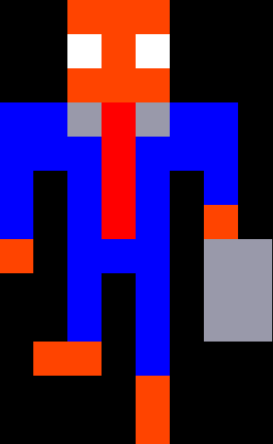
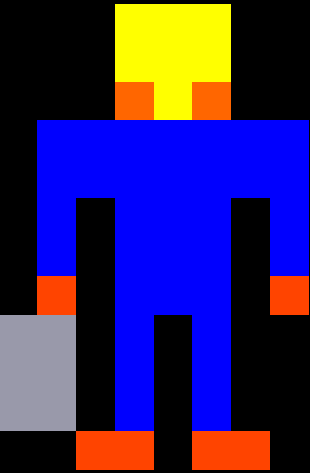
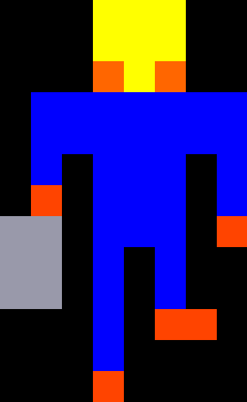
 | 0 | 1 | 2 | 3 |  |  | 4 | 5 | 6 |  | 0 | 1 | 2 | 3 | 4 | 5 | 6 | 7 | 8 |  | 0 | 1 | 2 | 3 | 4 | 5 | 6 | 7 | 8 |  | 0 | 1 | 2 | 3 | 4 | 5 | 6 | 7 | 8
0 | x | x | x | O | O | O | x | x | x | 0 | x | x | x | Y | Y | Y | x | x | x | 0 | x | x | x | Y | Y | Y | x | x | x | 0 | x | x | x | Y | Y | Y | x | x | x
1 | x | x | x | W | O | W | x | x | x | 1 | x | x | x | Y | Y | Y | x | x | x | 1 | x | x | x | Y | Y | Y | x | x | x | 1 | x | x | x | Y | Y | Y | x | x | x
2 | x | x | x | O | O | O | x | x | x | 2 | x | x | x | O | Y | O | x | x | x | 2 | x | x | x | O | Y | O | x | x | x | 2 | x | x | x | O | Y | O | x | x | x
3 | x | B | B | G | R | G | B | B | x | 3 | x | B | B | B | B | B | B | B | x | 3 | x | B | B | B | B | B | B | B | x | 3 | x | B | B | B | B | B | B | B | x
4 | x | B | B | B | R | B | B | B | x | 4 | x | B | B | B | B | B | B | B | x | 4 | x | B | B | B | B | B | B | B | x | 4 | x | B | B | B | B | B | B | B | x
5 | x | B | x | B | R | B | x | B | x | 5 | x | B | x | B | B | B | x | B | x | 5 | x | B | x | B | B | B | x | B | x | 5 | x | B | x | B | B | B | x | B | x
6 | x | B | x | B | R | B | x | O | x | 6 | x | B | x | B | B | B | x | B | x | 6 | x | O | x | B | B | B | x | B | x | 6 | x | B | x | B | B | B | x | O | x
7 | x | O | x | B | B | B | x | G | G | 7 | x | O | x | B | B | B | x | O | x | 7 | G | G | x | B | B | B | x | O | x | 7 | x | O | x | B | B | B | x | x | x
8 | x | x | x | B | x | B | x | G | G | 8 | G | G | x | B | B | B | x | x | x | 8 | G | G | x | B | B | B | x | x | x | 8 | G | G | x | B | B | B | x | x | x
9 | x | x | x | B | x | B | x | G | G | 9 | G | G | x | B | x | B | x | x | x | 9 | G | G | x | B | x | B | x | x | x | 9 | G | G | x | B | x | B | x | x | x
10 | x | x | O | O | x | B | x | x | x | 10 | G | G | x | B | x | B | x | x | x | 10 | x | x | x | B | x | O | O | x | x | 10 | G | G | O | O | x | B | x | x | x
11 | x | x | x | x | x | O | x | x | x | 11 | x | x | O | O | x | O | O | x | x | 11 | x | x | x | B | x | x | x | x | x | 11 | x | x | x | x | x | B | x | x | x
12 | x | x | x | x | x | O | x | x | x | 12 | x | x | x | x | x | x | x | x | x | 12 | x | x | x | O | x | x | x | x | x | 12 | x | x | x | x | x | O | x | x | x

